Disposición Elementos
NORTIC A2:2016 │ DISPOSICIÓN DE ELEMENTOS

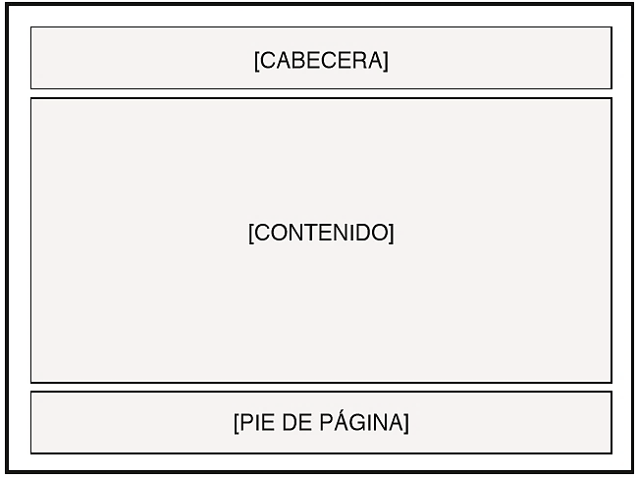
ILUSTRACIÓN | REFERENCIA | DIRECTRICES | FORMA DE EVALUACIÓN | ESTADO DE RESOLUCIÓN | COMENTARIO
 | 3.01.1.a | La estructura del portal web, debe estar formada por las siguientes divisiones: cabecera, contenido y pie de página. | Medios Web | Cumple
 | 3.01.1.a.i | La estructura indicada debe manterse igual en todas las páginas internas del portal, así como para el sub-portal de transparencia. | Medios Web | Cumple
 | 3.01.1.a.i.a | El portal institucional y el sub-portal de transparencia deben estar diseñados para una resolución de pantalla igual o superior a los 1024*768 pixeles. | Medios Web | Cumple
 | 3.01.1.a.i.b | El portal institucional y el sub-portal de transparencia deben tener una alineación al centro de la pantalla. | Medios Web | Cumple
 | 3.01.1.a.ii | En el portal web, cuando se utilice un tipo de menú desplegable, se deben presentar las opciones inmediatamente se pase el cursor por encima. | Medios Web | Cumple
 | 3.01.1.a.ii.a | En el portal web, cuando se utilice un tipo de menú desplegable, se deben ocultar las opciones inmediatamente se retire el cursor por encima. | Medios Web | Cumple
 | 3.01.1.a.ii.b | En el menú principal, se deben indicar gráficamente la existencia de los sub-menús de nivel I y nivel II. | Medios Web | Cumple
 | 3.01.1.a.ii.c | En caso de utilizarse un sub-menú de nivel III, éste se debe mostrarse en el panel derecho del portal. | Medios Web | Cumple

ILUSTRACIÓN | REFERENCIA | DIRECTRICES | FORMA DE EVALUACIÓN | ESTADO DE RESOLUCIÓN | COMENTARIO
 | 3.01.c.i | La división de contenido del portal web, debe tener la suficiente flexibilidad para soportar cinco (5) paneles: panel superior, panel izquierdo, panel central, panel derecho y panel inferior. | Medios Web | Cumple
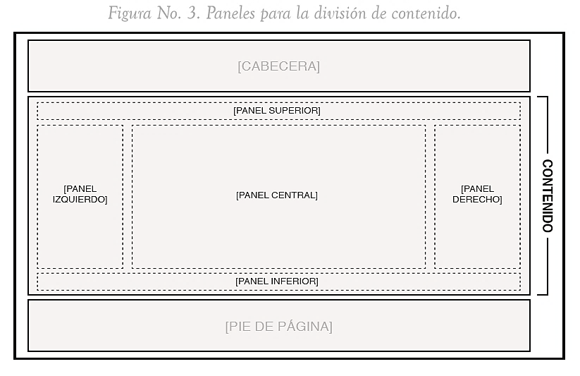 | 3.01.1.a.iii.a | El panel superior de portal web, debe utilizarse para mostrar: • El menú principal horizontal, en caso de utilizar este tipo de alineación de menú. • El rastro de navegación. • Los mensajes destacados. • Cualquier otro elemento que se considere de relevancia para el usuario. | Medios Web | Cumple
 | 3.01.1.a.iii.b | El panel izquierdo del portal web, debe utilizarse para mostrar: • El menú principal vertical, en caso de utilizar este tipo de alineación de menú. • Cualquier otro elemento que se considere de relevancia para el usuario. | Medios Web | Cumple | Notar en el sub-portal de Transparencia.
 | 3.01.1.a.iii.c | El panel central del portal web, debe utilizarse para mostrar: • Los servicios. • Las noticias. • Los formularios. • Cualquier otro elemento que se considere de relevancia para el usuario. | Medios Web | Cumple
 | 3.01.1.a.iii.d | El panel derecho del portal web, debe utilizarse para mostrar: • El sub-menú de nivel III (de ser necesario). • Redes sociales donde el organismo tenga presencia. • Cualquier otro elemento que se considere de relevancia para el usuario. | Medios Web | Cumple
 | 3.01.1.a.iv | En la portada del portal web, se deben presentar los siguientes elementos: • Servicios que ofrezca el organismo. • Proyectos en ejecución. • Noticias o información de alto impacto para el usuario sobre el organismo o relacionado al mismo. • Cualquier otro elemento que se considere de relevancia para el usuario. | Medios Web | Cumple
 | 3.01.c.iii | En las páginas internas del portal web, se deben presentar los siguientes elementos: • Información de la sección. • Rastro de navegación. • Cualquier otro elemento que se considere de relevancia para el usuario. | Medios Web | Cumple

ILUSTRACIÓN | REFERENCIA | DIRECTRICES | FORMA DE EVALUACIÓN | ESTADO DE RESOLUCIÓN | COMENTARIO
 | 3.01.d.i | En el pie de página del portal institucional, se deben presentar las siguientes informaciones: • Logo o identidad del organismo. • Escudo de la República Dominicana. • Nombre detallado del organismo y la sigla (de ser necesario). • Contactos del organismo: o Dirección física. o Números telefónicos y de fax (si aplica). o Correo electrónico. • Términos de uso. • Políticas de privacidad. • Preguntas más frecuentes. • Año actual. • Aviso sobre los derechos de autor. | Medios Web | Cumple
 | 3.01.d.ii | En el pie de página, si el portal cumple con los requerimientos de la NORTIC A2:2016, debe agregarse el sello digital de la certificación con el número de identificación correspondiente para el organismo, del lado derecho. | Medios Web | No Aplica | En Proceso….

ILUSTRACIÓN | REFERENCIA | DIRECTRICES | FORMA DE EVALUACIÓN | ESTADO DE RESOLUCIÓN | COMENTARIO
 | 3.01.3.a. | La estructura del portal de las embajadas debe estar formada por tres grandes divisiones: la cabecera, el contenido y el pie de página. | Medios Web | No Aplica | No somos Embajada.
 | 3.01.3.b.i | La división de cabecera para países que tengan más de un idioma deben cumplir con las siguientes directrices: (i) En la cabecera se deben mostrar solo cinco (5) elementos, los cuales son: • Escudo de la República Dominicana. • Nombre detallado de la embajada. • Herramienta de selección de idiomas, la cual debe contener: el idioma español y el o los idiomas del país en donde se encuentre la embajada. • Herramienta de búsqueda. • Herramientas de soporte de navegación, tales como: Inicio, mapa de sitio y contactos. | Medios Web | No Aplica | No somos Embajada.

ILUSTRACIÓN | REFERENCIA | DIRECTRICES | FORMA DE EVALUACIÓN | ESTADO DE RESOLUCIÓN | COMENTARIO
 | 3.02.a | En el sub-portal de transparencia, las divisiones de la cabecera y el pie de página se deben mantener igual que las divisiones del portal institucional. | Medios Web | Cumple
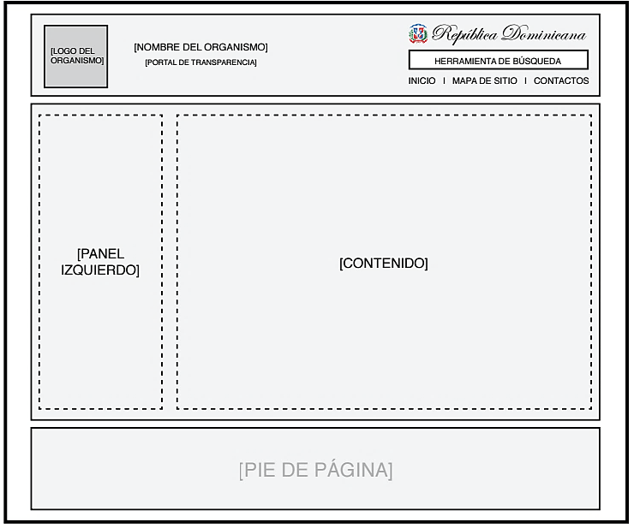 | 3.02.a.ii | En la cabecera del sub-portal transparencia, se deben mostar sólo seis (6) elementos, los cuales son: • Logo o identidad del organismo. • Nombre detallado del organismo y la sigla (de ser necesario). • Indicativo del sub-portal con el texto “Portal de Transparencia”, y el mismo se debe estar ubicado debajo del nombre del organismo. • Escudo y mención de "República Dominicana", debe presentarse en un mínimo de 25px. de anchura por 25px. de altura. y mantener sus colores, proporción de dimensiones y elementos intactos. • Herramienta de búsqueda. • Herramientas de soporte de navegación, tales como: inicio, mapa de sitio y contactos. | Medios Web | Cumple
 | 3.02.b | En el sub-portal de transparencia, el menú principal vertical se debe presentar en el panel izquierdo. | Medios Web | Cumple

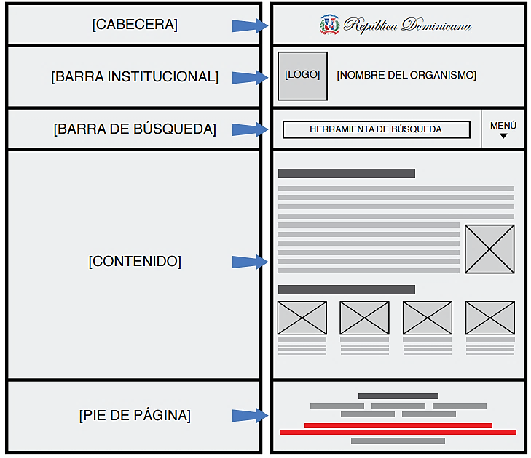
ILUSTRACIÓN | REFERENCIA | DIRECTRICES | FORMA DE EVALUACIÓN | ESTADO DE RESOLUCIÓN | COMENTARIO
 | 3.02.a | La estructura de la versión móvil para el portal institucional, debe estar conformada por cinco (5) grandes divisiones: la cabecera, barra de búsqueda, barra institucional, contenido y pie de página. | Medios Web | Cumple
 | 3.02.2.a.i | La estructura para versiones móviles, se debe mantener igual en todas las páginas internas del portal, y la misma debe estar diseñada para una resolución de pantalla mínima de 320px. de anchura por 240px. de altura y ser ajustable al cien por ciento (100%) de resolución de pantalla donde se visualice. | Medios Web | Cumple

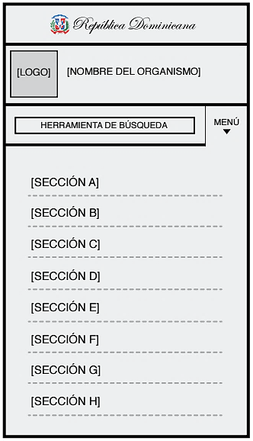
ILUSTRACIÓN | REFERENCIA | DIRECTRICES | FORMA DE EVALUACIÓN | ESTADO DE RESOLUCIÓN | COMENTARIO
 | 3.02.2.c | La división de la cabecera para la version móvil institucional, sólo se debe presentar el escudo y la mención de "República Dominicana", el mismo debe presentarse en un mínimo de 25px. de anchura por 25px. de altura y mantener sus colores, proporción de dimensiones y elementos intactos. | Medios Web | Cumple
 | 3.02.2.d | La división de la barra institucional para la versión móvil institucional, debe mostrar únicamente los siguientes elementos: • Logo o identidad del organismo. • Nombre detallado del organismo y la sigla (de ser necesario). | Medios Web | Cumple
 | 3.02.2.e | La división de la la barra de búsqueda para la versión móvil institucional, debe mostrar los siguientes dos (2) elementos: • Herramienta de búsqueda. • Menú desplegable. | Medios Web | Cumple
 | 3.02.2.e.a | El menú desplegable debe cumplir con lo siguiente: i. Presentar las secciones cuando el usuario haga clic o pulse la opción “Menú”. ii. Mantenerse visible todo el tiempo hasta que el usuario nuevamente pulse la opción “Menú” o cuando acceda a una de las secciones del menú. iii. Presentar las secciones en una sola columna y hacia abajo. | Medios Web | Cumple
 | 3.02.2.f | La división de contenido para la versión móvil institucional, debe presentar los siguientes elementos: • Rastro de navegación. • Servicios que ofrece el organismo. • Proyectos ejecutados. • Noticias o información de alto impacto para el usuario sobre el organismo o relacionado al mismo. • Redes sociales donde el organismo tenga presencia. • Cualquier otro elemento que se considere de relevancia para el usuario. | Medios Web | Cumple

ILUSTRACIÓN | REFERENCIA | DIRECTRICES | FORMA DE EVALUACIÓN | ESTADO DE RESOLUCIÓN | COMENTARIO
 | 3.02.3.a.i | El pie de página para la versión móvil institucional, debe mostrar las siguientes informaciones: • Nombre detallado del organismo y la sigla (de ser necesario). • Herramientas de soporte de navegación. • Indicaciones de accesibilidad como el botón o hipervínculo de “Subir”, que permita al usuario ir al tope superior del portal que está visualizando, de forma rápida. • Año actual. • Aviso de derecho de autor. • Mención de la República Dominicana. | Medios Web | Cumple

ILUSTRACIÓN | REFERENCIA | DIRECTRICES | FORMA DE EVALUACIÓN | ESTADO DE RESOLUCIÓN | COMENTARIO
 | 3.03.a | La estructura de la versión móvil del sub-portal de transparencia, debe ser igual a la del portal institucional, y mantenerse en todas las páginas internas del portal. | Medios Web | Cumple
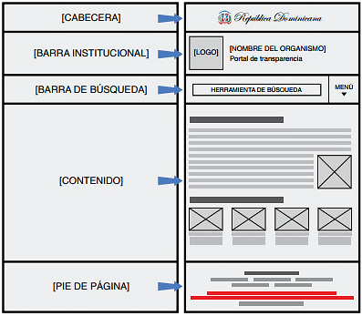

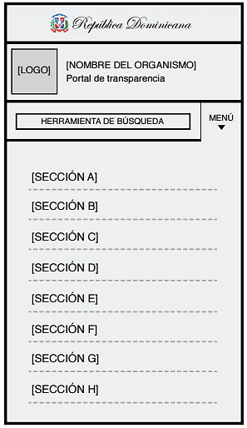
ILUSTRACIÓN | REFERENCIA | DIRECTRICES | FORMA DE EVALUACIÓN | ESTADO DE RESOLUCIÓN | COMENTARIO
 | 3.03.b | La división de la cabecera para la versión móvil de transparencia, sólo debe mostrar el escudo con una dimensión mínima de 25px. de anchura por 25px. de altura y la mención de "República Dominicana". | Medios Web | Cumple
 | 3.03.d | La división de la barra institucional para la versión móvil de transparencia, siempre debe mostrar el indicativo del sub-portal con el texto “Portal de Transparencia” ubicado debajo de los siguientes dos (2) elementos: • Logo o identidad del organismo. • Nombre detallado del organismo y la sigla (de ser necesario). | Medios Web | No Aplica | optic debe corregir logo
 | 3.03.e | La división de la barra de búsqueda para la versión móvil de transparencia, debe mostrar la herramienta de búsqueda y el menú desplegable. El menú desplegable debe cumplir con lo siguiente: a. Presentar las secciones cuando el usuario haga clic o pulse la opción “Menú”. b. Mantenerse visible todo el tiempo hasta que el usuario nuevamente pulse la opción “Menú” o cuando acceda a una de las secciones del menú. c. Presentar las secciones en una sola columna y hacia abajo. | Medios Web | Cumple
 | 3.03.f | El pie de página para versión móvil de transparencia, se debe mantener igual al pie de página de la versión móvil del portal institucional. | Medios Web | Cumple

Contenido Institucional
NORTIC A2:2016 │ ESTRUCTURA CONTENIDO PORTAL INSTITUCIONAL

ILUSTRACIÓN | 

REFERENCIA | DIRECTRICES | FORMA DE EVALUACIÓN | ESTADO DE RESOLUCIÓN | COMENTARIO
4.02.b | El menú principal del portal institucional, debe contener la sección Sobre nosotros y presentar las siguientes sub-secciones: • ¿Quiénes somos?. • Historia. • Organigrama. • Dependencias (si aplica). • Despacho del [Título de la máxima autoridad del organismo]. • Marco legal. | Medios Web | Cumple | pendiente historia institucional
4.02.b.iii.a | En la sub-sección Organigrama, de la sección Sobre Nosotros, debe desplegarse con claridad todos los departamentos que compone el organismo y debe ser posible descargar su documento. | Medios Web | Cumple
4.02.b.iv | La sub-sección de Dependencias (si aplica), de la sección Sobre Nosotros, debe presentar las siguientes informaciones por cada organismo: • Nombre del organismo dependiente. • Breve descripción de sus funciones. • Dirección física. • Número telefónico principal. • URL. • Cualquier otra información que se considere de relevancia para el usuario. | Medios Web | No Aplica | No aplica Dependencias.
4.02.b.vi | En la sub-sección Marco Legal, de la sección Sobre Nosotros, debe ser posible descargar los documentos del marco legal de la institución. | Medios Web | Cumple
4.02.c | El menú principal del portal institucional, debe contener la sección Servicios. | Medios Web | Cumple
4.02.c.iii | Cada uno de los servicios del portal, debe contener una descripción detallada y ofrecer las siguientes informaciones: • Nombre formal del servicio. • Nombres representativos o coloquiales con los que el ciudadano reconoce el servicio (si aplica). • Descripción del servicio. • A quién va dirigido el servicio. • Área responsable dentro del organismo de ofrecer el servicio. • Contactos del área responsable, incluyendo teléfono, fax, correo electrónico, localidad física, entre otros. • Requerimientos o requisitos para la solicitud del servicio. • Procedimiento a seguir para obtener el servicio. • Horario de prestación del servicio. • Costo del servicio. • Tiempo de realización. • Formulario para tramitar el servicio (si aplica). • Canales de prestación del servicio, ya sea presencial, web, telefónico, móvil u otros. • Cualquier otra información que se considere de relevancia para el usuario. | Medios Web | Cumple
4.02.d | El menú principal del portal institucional, debe contener la sección Transparencia, y al direccionar este debe abrirse en una pestaña nueva enlazando al sub-portal de transparencia. | Medios Web | Cumple
4.02.e | El menú principal del portal institucional, debe contener la sección Noticias. | Medios Web | Cumple
4.02.e | En la sección Noticias, cada una de las noticias debe contener los siguientes elementos: • Título. • Fecha. • Lugar. • Imágenes o videos. | Medios Web | Cumple
4.02.f | El menú principal del portal institucional, debe contener la sección Contactos, y mostrar las siguientes informaciones de contacto, tanto de la oficina principal, como de las otras oficinas (en caso de poseer sucursales): • Dirección física. • Apartado postal. • Mapa grafico de la ubicación física exacta, el cual podrá ser visto mediante geolocalización. • Teléfono. • Fax (si aplica). • Correo electrónico de contacto. • Cualquier otra información que se considere de relevancia para el usuario. | Medios Web | Cumple

Cont. Móvil Institucional
NORTIC A2:2016 │ ESTRUCTURA VERSIÓN MÓVIL PORTAL INSTITUCIONAL

ILUSTRACIÓN | REFERENCIA | DIRECTRICES | FORMA DE EVALUACIÓN | ESTADO DE RESOLUCIÓN | COMENTARIO
 | 4.03.d | El menú principal para la versión móvil institucional, debe contener la sección Despacho del [Título de la máxima autoridad del organismo]. | Medios Web | Cumple
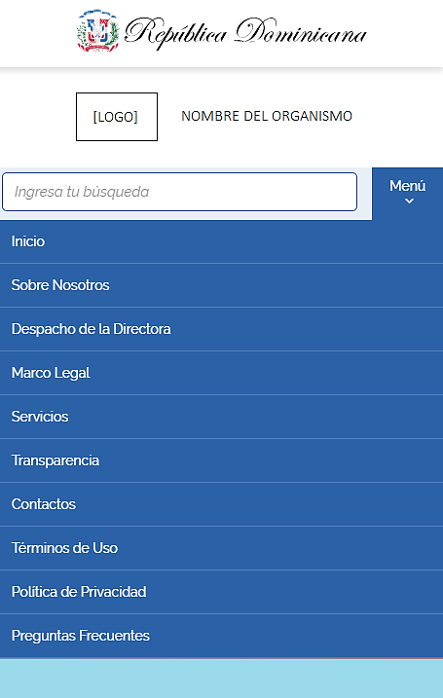 | 4.03.f.i | Cada uno de los servicios del portal, debe contener una descripción detallada y ofrecer las siguientes informaciones: • Nombre formal del servicio. • Nombres representativos o coloquiales con los que el ciudadano reconoce el servicio (si aplica). • Descripción del servicio. • A quién va dirigido el servicio. • Área responsable dentro del organismo de ofrecer el servicio. • Contactos del área responsable, incluyendo teléfono, fax, correo electrónico, localidad física, entre otros. • Requerimientos o requisitos para la solicitud del servicio. • Procedimiento a seguir para obtener el servicio. • Horario de prestación del servicio. • Costo del servicio. • Tiempo de realización. • Formulario para tramitar el servicio (si aplica). • Canales de prestación del servicio, ya sea presencial, web, telefónico, móvil u otros. • Cualquier otra información que se considere de relevancia para el usuario. | Medios Web | Cumple
 | 4.03.h | El menú principal para la versión móvil institucional, debe contener la sección Contactos, y mostrar las siguientes informaciones de contacto, tanto de la oficina principal, como de las otras oficinas (en caso de poseer sucursales): • Dirección física. • Apartado postal. • Mapa grafico de la ubicación física exacta, el cual podrá ser visto mediante geolocalización. • Teléfono. • Fax (si aplica). • Correo electrónico de contacto. • Cualquier otra información que se considere de relevancia para el usuario. | Medios Web | Cumple
 | 4.03.i | El menú principal para la versión móvil institucional, debe contener la sección Términos de uso. | Medios Web | Cumple
 | 4.03.j | El menú principal para la versión móvil institucional, debe contener la sección Políticas de privacidad. | Medios Web | Cumple
 | 4.03.k | El menú principal para la versión móvil institucional, debe contener la sección Preguntas frecuentes. | Medios Web | Cumple

Cont. Móvil Transparencia
NORTIC A2:2016 │ ESTRUCTURA VERSIÓN MÓVIL PORTAL TRANSPARENCIA

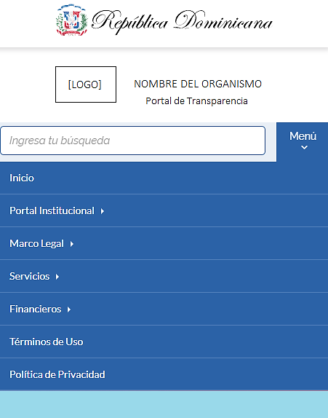
ILUSTRACIÓN | REFERENCIA | DIRECTRICES | FORMA DE EVALUACIÓN | ESTADO DE RESOLUCIÓN | COMENTARIO
 | 4.05.a | En el menú principal para la versión móvil transparencia, debe existir la sección Inicio. | Medios Web | Cumple
 | 4.05.c | En el menú principal para la versión móvil transparencia, debe existir la sección Institucional, y contener las siguientes sub-secciones: • Organigrama. • Plan estratégico. • Recursos humanos, debe mostrar las siguientes informaciones: o Nómina de empleados. o Empleados inactivos. o Vacantes. • Publicaciones. • Estadísticas. | Medios Web | Cumple | Aunque no precisa de este orden jerárquico y en algunos casos tiene otro elemento agregado.
 | 4.05.d | En el menú principal para la versión móvil transparencia, debe existir la sección Legal, y contener las siguientes sub-secciones: • Base legal. • Marco legal de transparencia. • Derechos. • Declaraciones. | Medios Web | Cumple | Aunque no precisa de este orden jerárquico y en algunos casos tiene otro elemento agregado.
 | 4.05.e | En el menú principal para la versión móvil transparencia, debe existir la sección Servicios, y contener las siguientes sub-secciones: • OAI • Beneficiarios. • Acceso al Portal 311 | Medios Web | Cumple | Aunque no precisa de este orden jerárquico y en algunos casos tiene otro elemento agregado.
 | 4.05.f | En el menú principal para la versión móvil transparencia, debe existir la sección Financiero, y contener las siguientes sub-secciones: • Presupuesto. • Proyectos. • Finanzas. | Medios Web | Cumple | Aunque no precisa de este orden jerárquico y en algunos casos tiene otro elemento agregado.
 | 4.05.g | En el menú principal para la versión móvil transparencia, debe existir la sección Términos de uso. | Medios Web | Cumple
 | 4.05.h | En el menú principal para la versión móvil transparencia, debe existir la sección Políticas de privacidad. | Medios Web | Cumple

